Накладная-№3
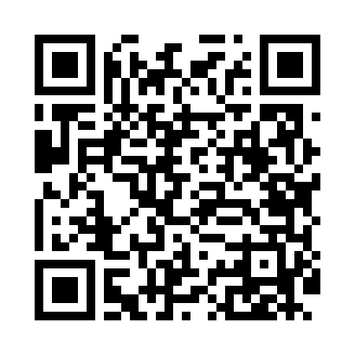
Номер товарно-транспортной накладной: |  |  | Торговый представитель: Amriyev Muhammad
Поставщик: Toshkent falcon fly 2 |  |  | Телефон торгового представителя: +998972880505
Дата отгрузки: 30.12.2025 |  |  | Контрагент: """" Klient
Дата консигнации: |  |  | Адрес:
Доставщик: |  |  | Телефон:
Телефон доставщика:
Время заказа: 30.12.2025 10:00:09
№ | Штрих-код | Название товаров (работ,услуг) | Количество | Количество в кейсе | Цена | Сумма
 |  |  | 25 |  |  | 107
1 | 6920240023581 | Коврики напольные для ванной комнаты 50*60CM XP-23-58 | 15 | 15 шт. | 4.60 | 69
2 | 6920240023277 | Коврики напольные для ванной комнаты 50*80CM XP-23-27 | 10 | 10 шт. | 3.80 | 38
Итого: 107$|->UZS: 1,337,500.00

